Vidéo
 |  |  |  |  |  |  | Nom Cie #1 | Nom Cie #2 | Nom Cie #3 | Nom Cie #4 | Nom Cie #5 | Nom Cie #6
Lots/ Items | Photos | Description | Qté | Prix | Remarques | Équipements Retenus
V1 |  | Dataton Watchpax 2 | 8 | 150 $

 |  | Lecteur dédié à Watchout avec license intégrée. 2 sorties Mini Display Port, 2 ports USB, sortie audio 1/8 et sortie Ethernet.
V2 |  | Projecteur vidéo Casio XJ-A257 | 4 | 75 $

 | 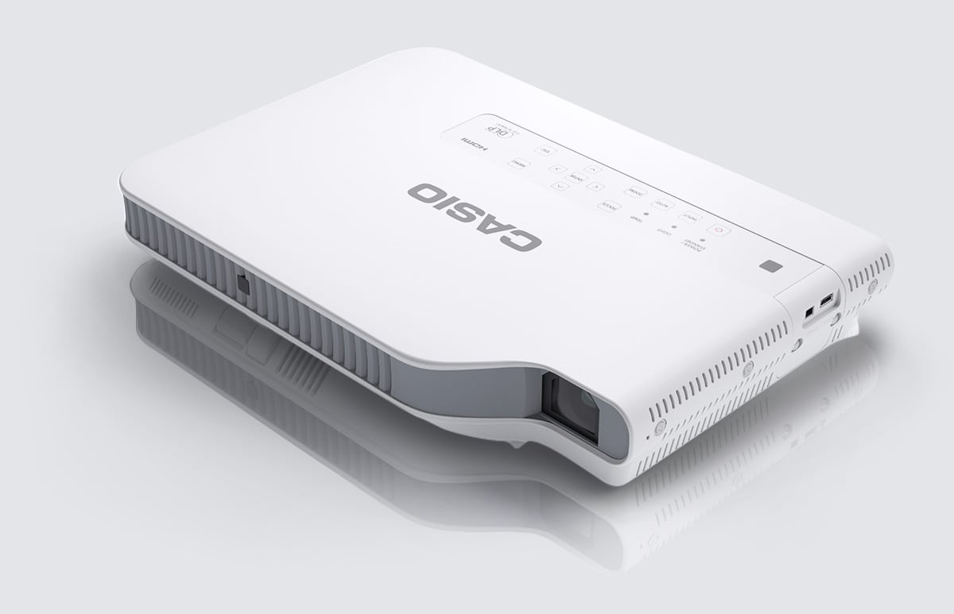 | Projecteur hybride laser/LED de 3000 lumens. Résolution maximale de 1280X800 Prises HDMI, VGA et USB. Vendu tel quel
V3 |  | Projecteur vidéo Projection Design F12 | 2 | 75 $

 | 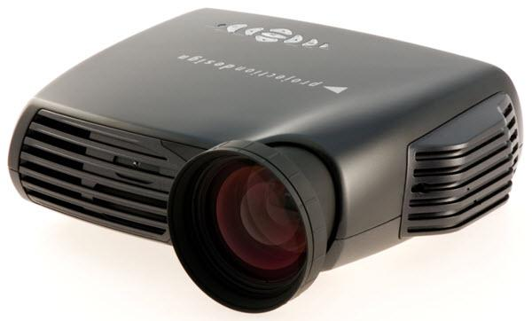 | Projecteur à lampe de 3500 lumens. Résolution maximale de 1920X1200 Prises HDMI, VGA, DVI, Composite et Composante Vendu tel quel
V4 |  | Coffre de transport | 6 | 100 $

 | 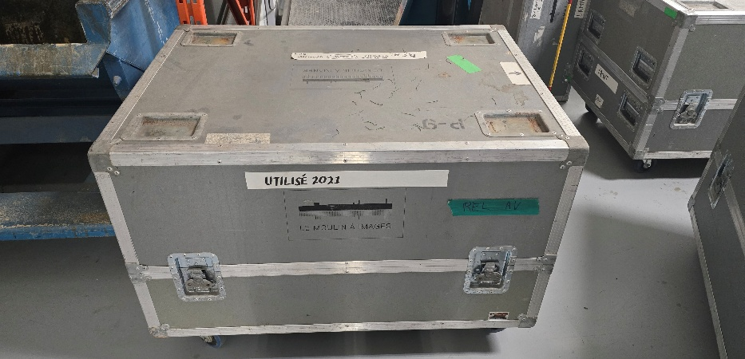 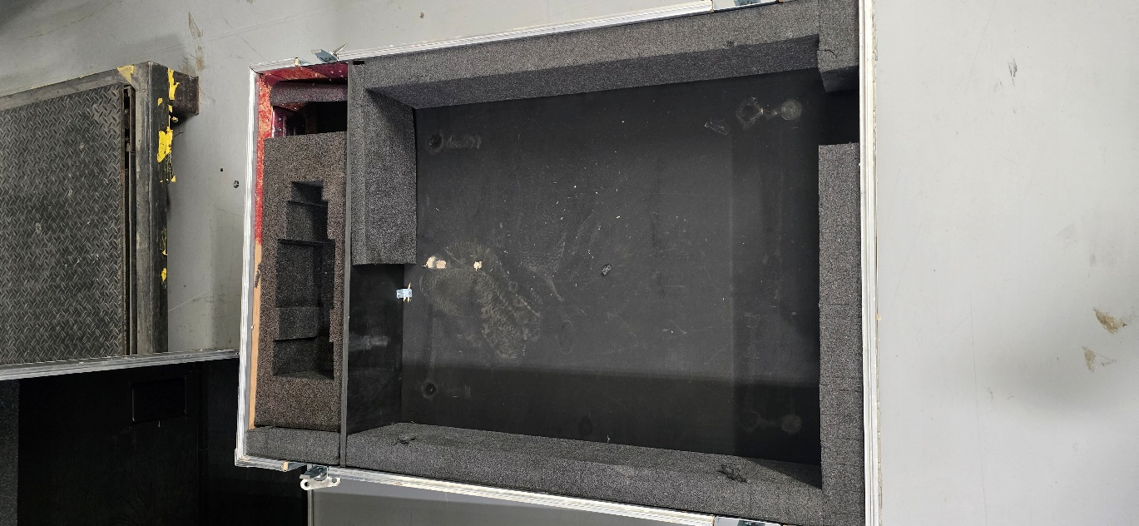 | Coffre de transport utilisé pour transporter des vieux projecteurs à lampes. Peut être réaménagé pour tout autre équipement. Dimension: Lo 44'' X La 30'' X H 24'' (29'' de hauteur avec les roues)
V5 |  | Lentille zoom pour projecteur Christie | 4 | 200 $

 | 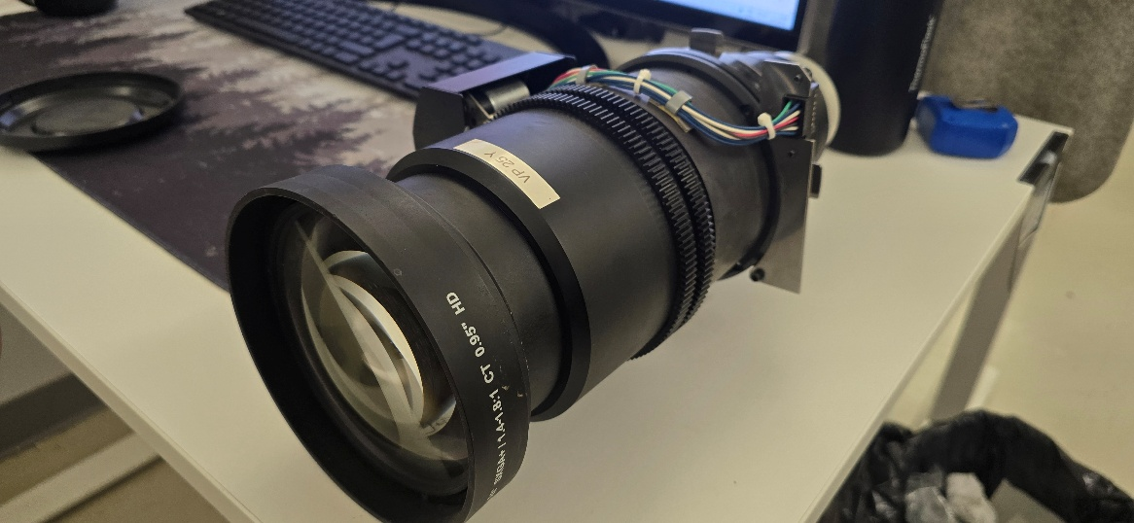 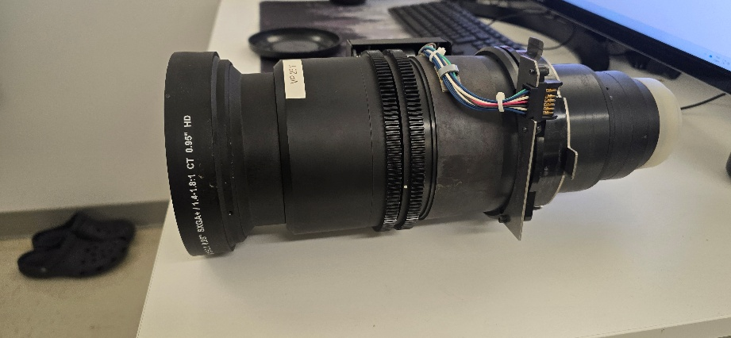 | Lentille zoom 1,4-1,8 Christie. Les vitres ne sont pas craquées, mais les moteurs peuvent être plus lents que la normale car elles ont été utilisées dehors donc dans un environnement plus humide que suggéré.. Vendue telle quelle.
V6 |  | Lentille fixe pour projecteur Christie | 2 | 200 $

 | 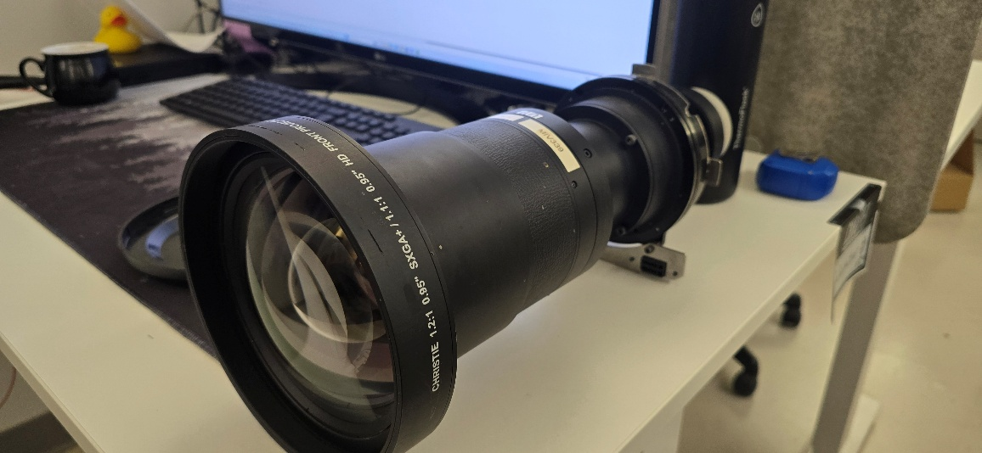 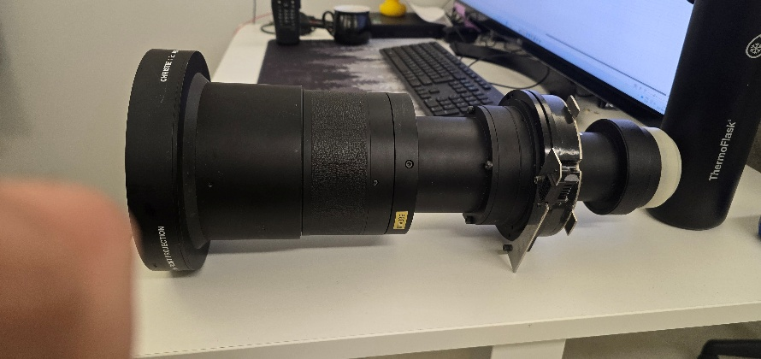 | Lentille fixe 1,1:1 Christie. Les vitres ne sont pas craquées et le mécanisme de focus manuel est fonctionnel. Vendue telle quelle.
V7 |  | Lentille zoom pour projecteur Christie | 1 | 200 $

 |  | Lentille zoom 0,73-1 Christie. Les vitres ne sont pas craquées, mais les moteurs peuvent être plus lents que la normale car elles ont été utilisées dehors donc dans un environnement plus humide que suggéré.. Vendue telle quelle.

 |  |  |  |  | 20014

 |  |  |  |  | ?????

